Summary table
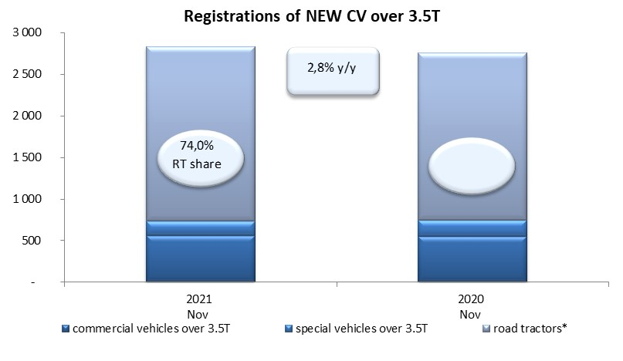
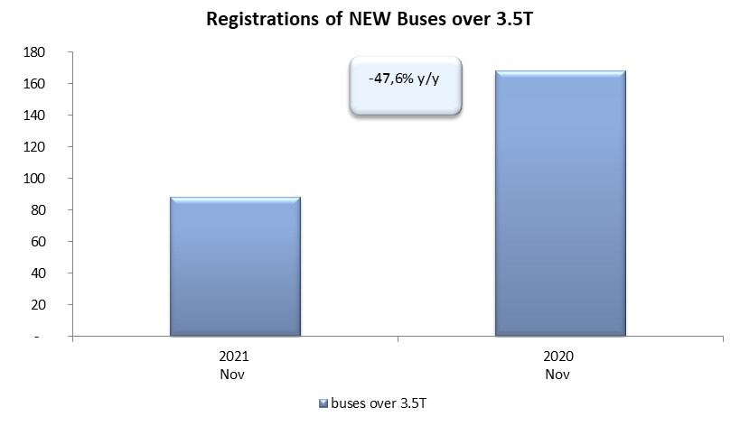
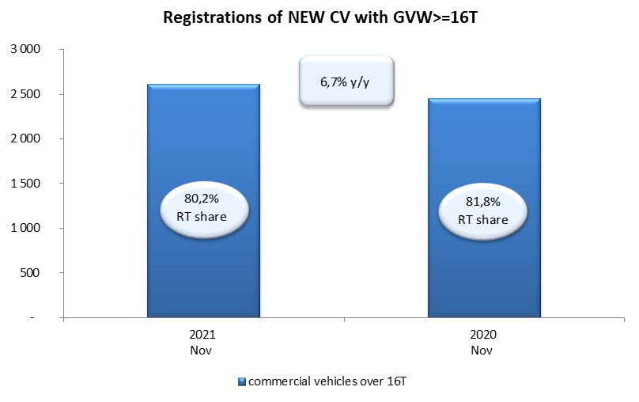
PZPM based on CEP (Central Register of Vehicles) |  |  |  |  |  | 03/12/2021
 |  |  |  |  |  | units
FIRST REGISTRATIONS OF NEW COMMERCIAL VEHICLES OVER 3.5T
 | 2021 Nov | 2020 Nov | % change y/y | 2021 Jan - Nov | 2020 Jan - Nov | % change y/y
CV - TOTAL | 2,831 | 2,755 | 2.8% | 29,007 | 18,364 | 58.0%
commercial vehicles over 3.5T | 562 | 547 | 2.7% | 5,961 | 4,412 | 35.1%
special vehicles over 3.5T | 173 | 202 | -14.4% | 917 | 1,038 | -11.7%
road tractors* | 2,096 | 2,006 | 4.5% | 22,129 | 12,914 | 71.4%
BUSES - TOTAL | 88 | 168 | -47.6% | 1,215 | 1,343 | -9.5%
COMMERCIAL VEHICLES - TOTAL | 2,919 | 2,923 | -0.1% | 30,222 | 19,707 | 53.4%
*/ The data does not cover new registrations of domestic producers their own brands

